Notas
 | NOTAS A LOS ESTADOS FINANCIEROS AL 30 DE SETIEMBRE DEL 2020

 | NOTA 1 Consideración de los Estados Contables
 | Los estados contables correspondientes al 30 de setiembre del 2020 han sido aprobados para la remisión a la Comisión Nacional de Valores según Acta de Directorio N° 17 de fecha 20 de noviembre del 2020.

 | NOTA 2 Información de la Empresa
 | GLT CASA DE BOLSA SOCIEDAD ANÓNIMA fue constituida por escritura pública Nº 017 de fecha 10 de enero de 2018, pasada ante el Notario y Escribano Público Luis Enrique Peroni Giralt. Sus Estatutos Sociales y su Personería Jurídica fueron inscriptos en la Dirección General de los Registros Públicos, Sección Personas Jurídicas y Asociaciones bajo el Nº 12600, folio 1, Serie "Comercial", de fecha 12 de febrero de 2018 y en la Dirección General de los Registros Públicos, Registro Público de Comercio, anotado bajo el Nº 01, Serie "Comercial", folio 01-13 de fecha 12 de febrero de 2018.

 | En su calidad de Casa De Bolsa tiene el objetivo de operar en actividades de compra y venta de valores por cuenta de terceros y cuenta propia, con recursos de terceros o propios en una bolsa de valores o fuera de ella.

 | La sociedad fue inscripta y registrada ante la Comisión Nacional de Valores según resolución RES. N° 42E/18 del 31/07/2018, CB N° 24. Ante la Bolsa de Valores y Productos de Asunción S.A fue inscripta el 07/08/2018 según resolución N° 1768/18.

 | La sociedad tiene por objeto principal:
 | a) Comprar y vender valores por cuenta de terceros y también por cuenta propia con recursos de terceros o propios, en una bolsa de valores o fuera de ella.

b) Prestar asesoría en materia de valores y operaciones de bolsa, así como brindar a sus clientes un sistema de información y procesamiento de datos.

c) Suscribir transitoriamente, con recursos propios, parte o la totalidad de emisiones primaria de valores.
 | d) Promover el lanzamiento de emisiones de valores públicos y privados y facilitar su colocación.
 | e) Actuar cormo representante de los obligacionistas.
 | f) Prestar servicios de administración de carteras y custodia de valores.
g) Llevar el registro contable de valores de sus clientes con sujeción a lo establecido en la Ley de Mercado de Valores o en las reglamentaciones dicte la Comisión Nacional de Valores al efecto.

 | h) Otorgar crédito con sus propios recursos, únicamente con el objeto de facilitar la adquisición de valores por sus comitentes, estén o no inscriptos en una bolsa de valores y con la garantía de tales valores.

 | i) Recibir créditos de empresas del sistema financiero para la realización de actividades que le son propias.
 | j) Efectuar todas las operaciones y servicios que sean compatibles con la actividad de intermediación en el mercado de valores y que previamente y por reglas de carácter general autorice la Comisión Nacional de Valores y la Bolsa de Valores que integra.

 | La Sociedad fija su domicilio en la ciudad de Asunción, República del Paraguay, pudiendo establecer agencias, sucursales, oficinas, filiales y representaciones en la misma ciudad o en otras ciudades o localidades en el país y en el extranjero, previa comunicación a la Comisión Nacional de Valores u otra autoridad competente.

 | La Sociedad tendrá una duración de 99 años contados a partir de la fecha de su inscripción en el Registro de Personas Jurídicas y Asociaciones, plazo que podrá ser extendido o reducido por disposición de una Asamblea General Extraordinaria de Accionistas previa conformidad de la Comisión Nacional de Valores. El Capital Social se fija en la cantidad de Gs. 2.600.000.000 (guaraníes dos mil seiscientos millones) representados por 2.600 (dos mil seiscientas) acciones nominativas ordinarias de valor nominal de Gs 1.000.000 (guaraníes un millón) cada una.

 | NOTA 3 Principales Políticas y Procedimientos Contables

 | 3.1 Base de preparación de los Estados Contables
 | Los Estados contables fueron preparados de acuerdo con normas, reglamentaciones e instrucciones emitidas por la Comisión Nacional de Valores y con normas contables aceptadas en Paraguay. Los presentes estados contables han sido preparados sobre la base de cifras históricas sin considerar el efecto que las variaciones en el poder adquisitivo de la moneda local que pudieran tener sobre los mismos, no re expresándose la moneda al 30 de setiembre del 2020, como además los saldos de igual fecha del ejercicio anterior, a excepción de los bienes de uso.

 | 3.2 Criterios de Valuación
 | Los presentes estados contables han sido preparados sobre la base de cifras históricas, sin considerar el efecto que las variaciones en el poder adquisitivo de la moneda local puedan tener en los rubros no monetarios que componen dichos estados, debido a que la corrección monetaria no constituye un principio de contabilidad de aceptación generalizada en el Paraguay, excepto los rubros en moneda extranjera que son ajustados al tipo de cambio de cierre.

 | 3.3 Política de constitución de previsiones
 | Las previsiones por incobrables se realizan de acuerdo con la antigüedad de saldos de las cuentas deudoras, según políticas administrativas de la empresa y criterios establecidos en la Ley Nº 125/91.

 | 3.4 Política de Depreciación
 | Los bienes de uso adquiridos por la empresa se encuentran valuados al costo de adquisición, más todos los gastos efectuados que fueron necesarios para su incorporación en el patrimonio del ente y puesta en funcionamiento. En el presente ejercicio serán revaluados conforme a los Índices emitidos por la Subsecretaría de Estado de Tributación, de acuerdo con la N.º 125/91.

 | 3.5 Política de Reconocimiento de Ingreso
 | Los ingresos generados durante el período son registrados como ingresos en función a su devengamiento, independientemente a su realización.

 | 3.6 Definición de Fondos
 | Para la elaboración del Estado de flujo de efectivo fue utilizado el método directo con la clasificación de flujo de Efectivo por actividades operativas, de inversión y de financiamiento.

 | NOTA 4 Cambios de Políticas y Procedimientos de Contabilidad
 | No se registran cambios en los criterios de valuación con relación al año anterior, manteniéndose uniformes con el período comparado.

 | NOTA 5 Criterios Específicos de Valuación
 | a) Valuación de rubros de moneda extranjera
 | La moneda extranjera Dólar fue registrada de acuerdo con el tipo de cambio publicado por la Sub Secretaria de Estado de Tributación 30 de setiembre del 2020. Tipo de cambio comprador para saldos de las cuentas del activo y tipo de cambio vendedor para saldo de cuentas pasivas.

 |  | MONEDA | TIPO DE CAMBIO | 2020 | 2019
 |  | Dólares Americanos | COMPRADOR | 6,979.36 | 6,375.54
 |  |  | VENDEDOR | 6,990.35 | 6,384.71
 |  | Pesos Argentinos | COMPRADOR | 91.62 | 110.72
 |  |  | VENDEDOR | 91.77 | 110.90
 |  | Euros | COMPRADOR | 8,175.62 | 6,952.53
 |  |  | VENDEDOR | 8,188.50 | 6,963.17

 | b) Posición en moneda extranjera
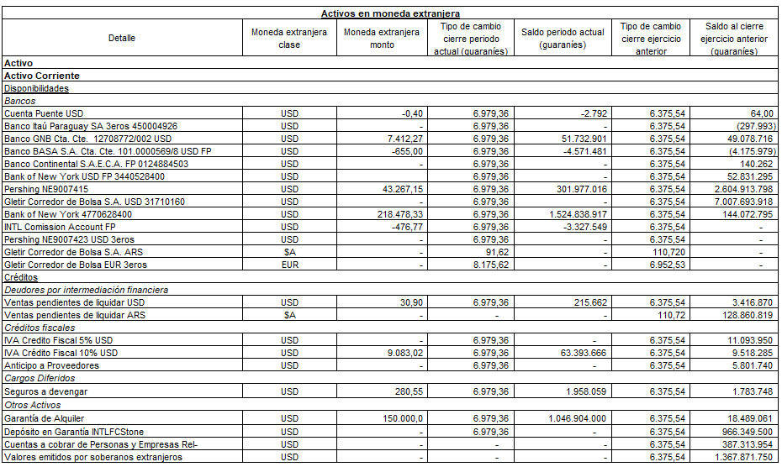

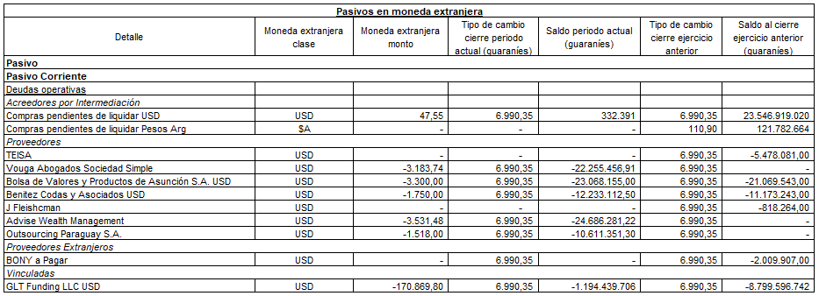

 | c) Diferencia de cambio en moneda extranjera

 | d) Disponibilidades
 | El rubro disponibilidades está compuesto por las siguientes cuentas:

 | e) Inversiones
 | Corresponde a la acción de la BVPASA aportada por los socios

 | f) Créditos
 | Corresponde a cuentas contra intermediarios; y a saldos de crédito fiscal, su composición al cierre es como sigue:

 | g) Propiedad, Planta y Equipo
 | La composición del rubro, comparativo al 30/09/2019 es como sigue:

 | h) Activos intangibles
 | No registra saldo

 | i) Créditos por inversión
 | No registra saldo

 | j) Otros Activos Corrientes y No Corrientes

 | Depósito de Garantía INTL

 | k) Documentos y cuentas por pagar (corto y Largo plazo)
 | El saldo de cuentas y provisiones a pagar se detalla en el siguiente cuadro:
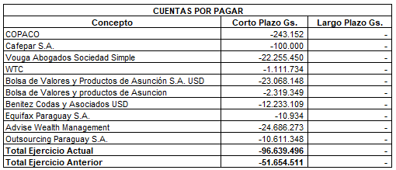

 | l) Administración de Cartera
 | No registra saldo

 | m) Cuentas por pagar a personas y empresas relacionadas (Corto y Largo Plazo)

 | n) Obligaciones por contrato de underwriting (Corto y Largo Plazo)
 | No registra saldo

 | o) Otros pasivos corrientes y no corrientes

 | p) Saldos y transacciones con personas y empresas relacionadas (Corriente y No corriente)

 | q) Resultado con personas y empresas vinculadas

 | r) Patrimonio
 | El patrimonio de la empresa registra los siguientes movimientos según el cuadro siguiente:

 | s) Ingresos Operativos
 | Ingresos por operaciones
 | Saldos al cierre con con cifras comparativas al 30 de setiembre de 2019.
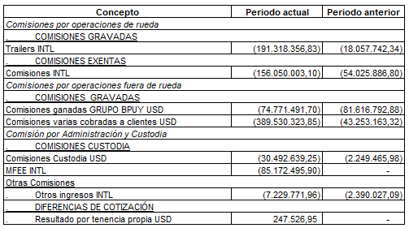

 | t) Otros ingresos operativos
 | Saldos al cierre con con cifras comparativas al 30 de setiembre de 2019.
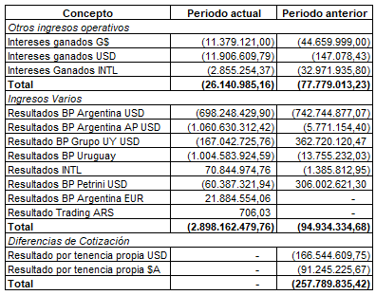

 | u) Otros gastos operativos, de comercialización y de administración
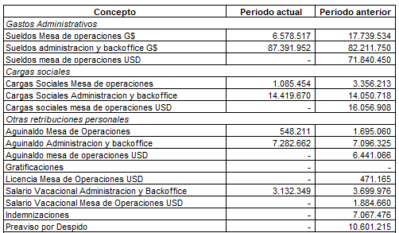

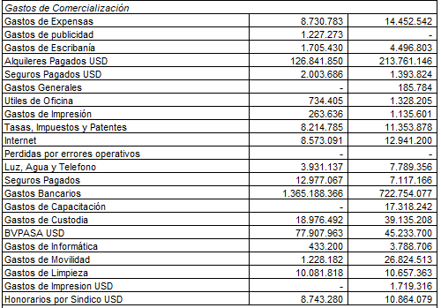

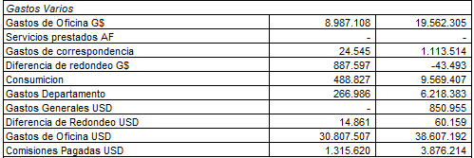

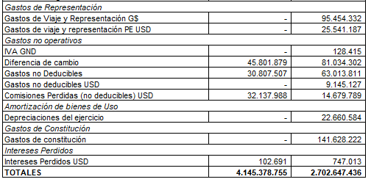

 | v) Resultados extraordinarios
 | No registra saldo.

 | NOTA 6 Información referente a contingencia y compromisos
 | a) Compromisos directos
 | La empresa no cuenta con garantías otorgadas que impliquen activos comprometidos a la fecha de cierre de los estados contables.

 | b) Contingencias legales
 | La empresa no cuenta con contingencias legales a la fecha de cierre de los estados contables.

 | c) Garantías constituidas
 | Se ha dado cumplimiento a lo previsto en los artículos 113 y 114 de la Res 763/04, constituyendo garantía de desempeño profesional para operador de bolsa conforme a ley mercado de valores n° 5810 (Vigencia 01/05/2020 al 30/04/2021).

 | NOTA 7 Información referente a contingencia y compromisos
 | En el primer trimestre de 2020, se ha propagado en Paraguay y en el mundo el virus denominado Coronavirus COVID-19 que ha sido calificado como una pandemia por la Organización Mundial de la Salud el 11 de marzo de 2020, impactando significativamente, entre otros, las condiciones económicas, los negocios y a los consumidores.

 | En este sentido la Sociedad ha adoptado medidas tendientes a atenuar el impacto generado por las restricciones que son consecuencia de la pandemia, que mayormente han impactado levemente en la gestión administrativa normal de la empresa pero no se han visto afectadas las operativas y el servicio a nuestros clientes.

 | A la fecha la Administración entiende que no existen impactos relevantes o materiales que pudieran modificar la medición de sus activos y pasivos presentados en sus estados contables al 30 de setiembre del 2020.

 | NOTA 8 Limitación a la libre disponibilidad de los Activos o del patrimonio y cualquier restricción al derecho de propiedad.

 | a) Al 30 de setiembre de 2020 y al 31 de setiembre de 2019 existen las siguientes limitaciones:
 | Limitación de la libre disponibilidad de los fondos recibidos de clientes y el uso de los mismos está
 | restringido a las operaciones instruidas por los clientes y se realizan por cuenta y orden de los mismos.
 | Ver siguiente apartado b.

 | Restricción de posesión de la acción en BVPASA, requisito válido para operar como Casa de Bolsa.
 | a) Cuentas de Orden

 | Cuentas de orden deudoras |  |  |  | 2020 | 2019
 | Disponibilidades |  |  |  | 60,990,669,028 | 35,270,681,768
 | Valores de terceros administrados |  |  |  | 61,516,297,719 | -
 | Total de cuentas de orden deudoras |  |  |  | 122,506,966,746 | 35,270,681,768

 | Cuentas de orden acreedoras
 | Acreedores por Disponibilidades y Valores de Clientes U$S |  |  |  | 122,506,966,746 | 35,270,681,768
 | Acreedores por Disponibilidades y Valores de clientes EUR |  |  |  | - | -
 | Acreedores por Disponibilidades y Valores $AR |  |  |  | - | -
 | Total de cuentas de orden acreedoras |  |  |  | 122,506,966,746 | 35,270,681,768

 | NOTA 9 Cambios contables
 | No aplica.

 | NOTA 10 Restricciones para distribución de utilidades
 | No se cuenta con hechos o restricciones legales reglamentarias, contractuales o de otra índole para la distribución de utilidades.

 | NOTA 11 Sanciones
 | A la fecha de informes no existen sanciones a la empresa o a sus directores.

 | NOTA 12 Negocio en Marcha
 | En 2019 se reconocieron pérdidas por Gs. 691.629.248,94 por los Honorarios pagados al Directorio desde el inicio de actividades hasta Noviembre 2019, resultado que absorbió prácticamente los ingresos del ejercicio.

 | La situación de Patrimonio Negativo se revierte en el primer semestre de 2020 dado el incremento de la operativa de la sociedad durante el ejercicio 2020. Muestra de ello es que en lo que va del 2020 se han abierto la misma cantidad de cuentas que las existentes al cierre del ejercicio 2019, con lo cual se ha duplicado la cantidad de clientes y consecuentemente la operativa e ingresos.

 | El único acreedor financiero de la empresa es una sociedad vinculada, al 30 de setiembre 2020 se resolvió capitalizar USD 500.000.- del Pasivo aportado por los accionistas a través de una sociedad vinculada, GLT Funding LLC. Dicha resolución se ve reflejada en la cuenta Aportes para futuras capitalizaciones y será aprobada por el Directorio en el correr del mes de Setiembre de 2020.

 | La aprobación de la capitalización prevista para Setiembre 2020 se pospuso para el mes de Diciembre 2020

 | Juan María Terra Cassarino |  |  | Jerónimo Pirovano |  |  | Ruth Mariela Vallejos G.
 | Presidente |  |  | Síndico |  |  | Contador

